面积表
土地面积（m2）： | 84856 | 地块现为在建状态，项目案名暂定为“春暖花都”，由7幢24-25层高层住宅和26幢排屋，一所15班幼儿园组成；
总建筑面积（m2）： | 188715 | 目前项目证照齐全，排屋区块（148套，210-250㎡）已结顶，幼儿园交付前作为售楼处使用（已具备开放条件），高层区域（1064套，86-108㎡）基础施工中。
计容积率建筑面积（m2）： | 143203 | 因原方案容积率未做足，景瑞计划进行方案批后修改补足容积率，预计9月底完成批后修改。
其中：住宅面积（m2）： | 137105
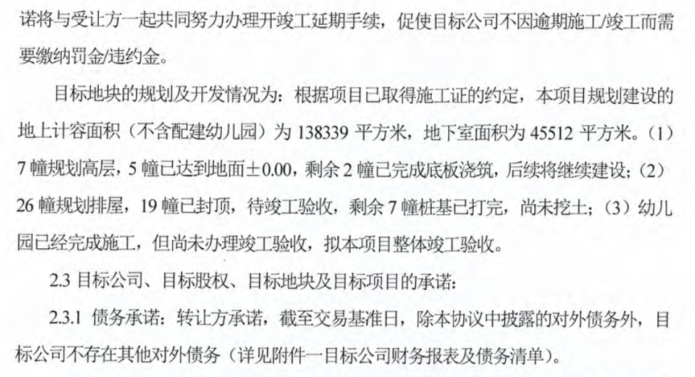
商业面积（m2）： | 0
幼儿园面积（m2）： | 4864
社区用房（m2）： | 1234
地下建筑面积（m2）： | 45512
其中： 汽车库面积（m2） | 29467
多层地下室面积（m2） | 14423
自行车库面积（m2） | 1622
地下车位数: | 777
地上车位： | 696
总车位数： | 1473

车库平均面积
37.1

